Figure 1
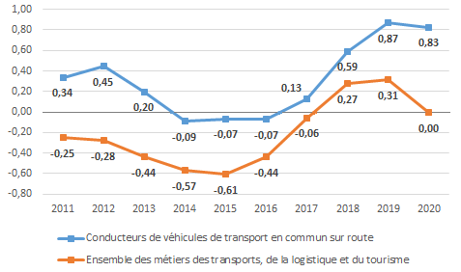
Évolution des tensions pour les conducteurs de véhicules de transport en commun sur route depuis 2011
En % |  | 2011 | 2012 | 2013 | 2014 | 2015 | 2016 | 2017 | 2018 | 2019 | 2020
 | Conducteurs de véhicules de transport en commun sur route | 0.34 | 0.45 | 0.20 | -0.09 | -0.07 | -0.07 | 0.13 | 0.59 | 0.87 | 0.83
 | Ensemble des métiers des transports, de la logistique et du tourisme | -0.25 | -0.28 | -0.44 | -0.57 | -0.61 | -0.44 | -0.06 | 0.27 | 0.31 | 0.00

Champ : conducteurs de véhicules de transport en commun sur route en France (hors Mayotte), 2011-2020.
Source : Pôle emploi – Dares, métiers en tension

Figure 3
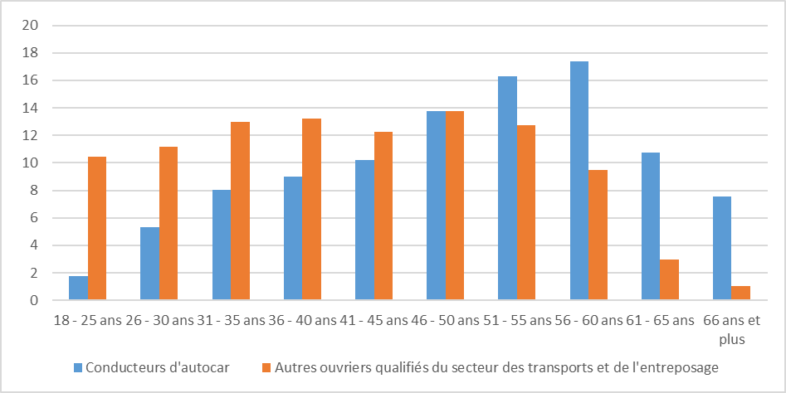
Répartition des conducteurs d’autocars et des autres ouvriers qualifiés du secteur des transports et de l’entreposage selon l'âge en 2020
En %
 |  | Conducteurs d'autocar | Autres ouvriers qualifiés du secteur des transports et de l'entreposage
 | 18 - 25 ans | 1.79 | 10.43
 | 26 - 30 ans | 5.3 | 11.18
 | 31 - 35 ans | 8.01 | 12.96
 | 36 - 40 ans | 9.01 | 13.23
 | 41 - 45 ans | 10.19 | 12.25
 | 46 - 50 ans | 13.78 | 13.74
 | 51 - 55 ans | 16.28 | 12.71
 | 56 - 60 ans | 17.38 | 9.51
 | 61 - 65 ans | 10.72 | 2.95
 | 66 ans et plus | 7.55 | 1.03

Champ : salariés du transport et de l’entreposage en France, hors Mayotte.
Source : Insee, base Tous salariés 2020

Figure 4
Durée annuelle de travail des conducteurs d’autocars et des autres ouvriers qualifiés du secteur des transports et de l’entreposage selon la quotité de travail
En heures : minutes
 | Conducteurs d'autocar (2019) | Conducteurs d'autocar (2020) | Autres ouvriers qualifiés du secteur des transports et de l'entreposage (2020)
Ensemble | 1284.18 | 1135.32 | 1582.5
Temps complet | 1543.09 | 1366.24 | 1629.93
Temps partiel | 884.67 | 770.32 | 907.53

Champ : salariés du transport et de l’entreposage en France, hors Mayotte.
Source : Insee, base Tous salariés 2020

 |  | Conducteurs d'autocar (2019) | Conducteurs d'autocar (2020) | Autres ouvriers qualifiés du secteur des transports et de l'entreposage (2020)
 | Ensemble | 1284.18 | 1135.32 | 1582.5
 | Temps complet | 1543.09 | 1366.24 | 1629.93
 | Temps partiel | 884.67 | 770.32 | 907.53

Figure 5
Salaire horaire brut moyen des conducteurs d’autocars et des autres ouvriers qualifiés du secteur des transports et de l’entreposage selon le sexe en 2020
En euros
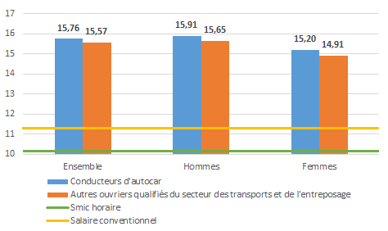

Note de lecture : la prime exceptionnelle de pouvoir d’achat (PEPA) est prise en compte dans le calcul du salaire horaire brut. Le salaire horaire brut conventionnel des conducteurs d’autocars retenu ici correspond au coefficient le plus élevé sans prendre en compte les majorations pour le travail le dimanche et les jours fériés.
Champ : salariés du transport et de l’entreposage en France, hors Mayotte.
Source : Insee, base Tous salariés 2020

 |  | Conducteurs | Autres ouvriers qualifiés du secteur des transports et de l'entreposage | Smic horaire (10,15 €) | Salaire conventionnel (11,29€)
 | Ensemble | 15.76 | 15.57 | 10.15 | 11.29
 | Hommes | 15.91 | 15.65 | 10.15 | 11.29
 | Femmes | 15.2 | 14.91 | 10.15 | 11.29

